信用交易
融资融券市场交易数据统计(2023-03-24)

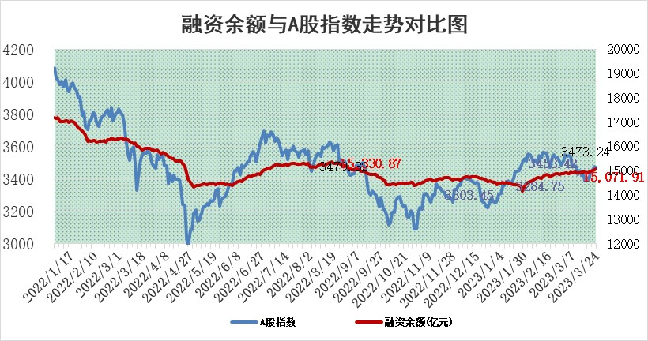
标的证券 | 融资融券余额（亿元） | 融资余额（亿元） | 融券余额（亿元） | 融资买入额（亿元） | 融资融券规模变化（亿元） | 融资余额增幅(‰) | 融券余额增幅(%)
统计数据 | 16,024.73 | 15,071.91 | 951.78 | 899.49 | 17.91 | 1.47 | -0.45

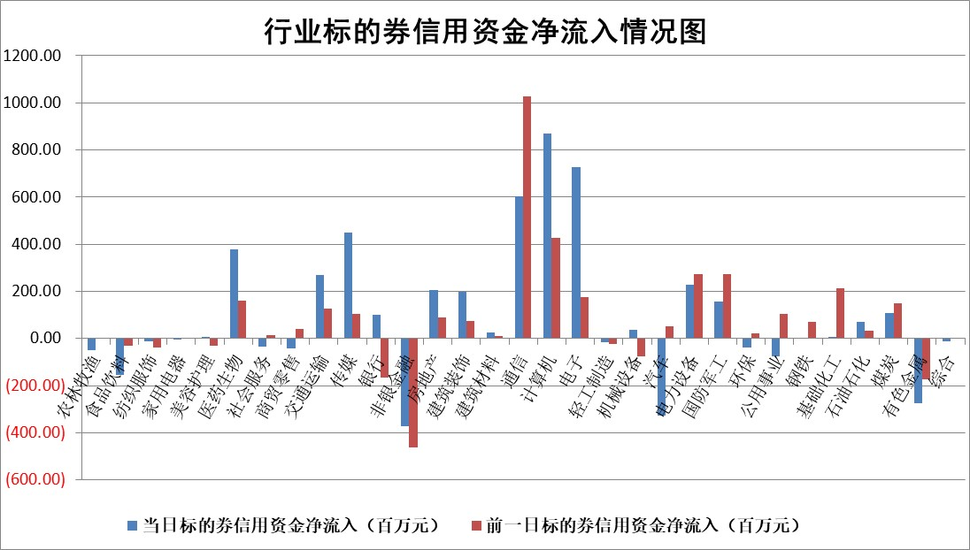

标的基金代码 | 标的基金简称 | 融资余额/市值(%) | 融资余额增幅(%) | 融资买入额/成交金额(%) | （融资余额净增额-融券余额净增额）/市值(‱) | 融券余额降幅(%) | ABS[（融资余额净增额-融券余额净增额）/市值净增额-1](%)
159902 | 华夏中小板ETF | 0.00 | 0.00 | 0.00 | 0.00 | 0.00 | 100.00
159915 | 易方达创业板ETF | 2.74 | -9.19 | 229.35 | -28.58 | -15.61 | 172.95
159919 | 嘉实沪深300ETF | 4.58 | 0.85 | 1.53 | 4.47 | 4.55 | 161.00
159920 | 华夏恒生ETF | 76.26 | 0.21 | 13.88 | 16.13 | -1.07 | 188.88
159922 | 嘉实中证500ETF | 0.69 | 1.29 | 44.84 | 0.41 | -0.06 | 97.08
159925 | 南方沪深300ETF | 0.03 | 43.85 | 0.11 | 0.87 | 0.00 | 103.43
159928 | 消费ETF | 0.78 | 0.26 | 0.45 | -0.27 | -3.99 | 97.20
159934 | 易方达黄金ETF | 394.01 | -0.37 | 36.83 | -144.65 | 0.00 | 391.29
159939 | 全指信息技术ETF | 0.57 | 11.80 | 1123.64 | 6.03 | -1.27 | 95.21
159940 | 全指金融地产ETF | 0.16 | -5.64 | 0.00 | -0.96 | 0.00 | 98.53
159995 | 半导体芯片ETF | 1.80 | 7.19 | 68.18 | 11.63 | -2.45 | 116.48
159997 | 天弘中证电子ETF | 1.33 | -6.49 | 1.37 | -9.25 | -0.29 | 132.02
159998 | 天弘中证计算机主题ETF | 0.49 | -8.60 | 0.15 | -4.63 | 0.00 | 101.72
510050 | 华夏上证50ETF | 9.88 | 0.12 | 44.26 | 4.89 | 19.56 | 62.64
510180 | 华安上证180ETF | 0.47 | -0.13 | 0.29 | 0.00 | 6.11 | 100.01
510880 | 华泰柏瑞红利ETF | 0.23 | -4.02 | 0.05 | -0.39 | 33.44 | 108.22
510900 | 易方达恒生H股ETF | 103.23 | -0.20 | 3.61 | -20.85 | 0.00 | 265.35
511010 | 5年期国债ETF | 0.00 | 0.00 | 0.00 | 0.00 | 0.00 | 100.00
511380 | 可转债及可交换债券ETF | 7.74 | 2.71 | 7.49 | 20.44 | 0.00 | 351.25
512000 | 全指证券ETF | 6.45 | -0.95 | 24.53 | -8.70 | -7.52 | 118.88
512010 | 沪深300医药卫生ETF | 4.28 | 3.79 | 99.03 | 15.66 | 0.10 | 70.52
512070 | 沪深300非银ETF | 1.54 | 4.45 | 33.75 | 6.33 | -1.74 | 116.24
512400 | 南方中证申万有色金属ETF | 1.26 | 12.73 | 0.71 | 18.72 | 10.87 | 157.98
512580 | 广发中证环保产业ETF | 0.91 | -1.92 | 0.09 | -1.93 | -0.31 | 106.29
512660 | 国泰中证军工ETF | 2.82 | 0.38 | 20.28 | 0.44 | -1.36 | 99.42
512800 | 华宝中证银行ETF | 17.44 | 0.32 | 2.09 | 12.62 | 22.38 | 116.97
512980 | 广发中证传媒ETF | 0.73 | -6.51 | 182.62 | -4.36 | 9.94 | 105.48
515030 | 华夏中证新能源汽车ETF | 2.56 | -1.73 | 14.76 | -3.23 | 3.34 | 102.20
515050 | 华夏中证5G通信主题ETF | 0.96 | 1.17 | 4.09 | 0.87 | -1.74 | 98.61
515070 | 华夏中证人工智能ETF | 2.05 | 32.85 | 30.96 | 50.68 | 0.00 | 93.65
标的股票比较指标 |  | 融资余额/流通A股市值(%) | 融资余额增幅(%) | 融资买入额/成交金额(%) | （融资余额净增额-融券余额净增额）/流通A股市值(‱) | 融券余额降幅(%) | ABS[（融资余额净增额-融券余额净增额）/流通A股市值净增额-1](%)
前十名标的个股 |  | 仁东控股 | 智洋创新 | 广信股份 | 智洋创新 | 福昕软件 | 纬德信息
 |  | 全柴动力 | 鼎通科技 | 首药控股 | 杰创智能 | 欢乐家 | 中科通达
 |  | 莱茵生物 | 智度股份 | 海立股份 | 鼎通科技 | 亚通股份 | 创力集团
 |  | 海兰信 | 联络互动 | 三维股份 | 富春股份 | 波导股份 | 明冠新材
 |  | 亚通股份 | 寒武纪 | 鲁信创投 | 奥比中光 | 科瑞技术 | 杰创智能
 |  | 数码视讯 | 奥比中光 | 联测科技 | 云从科技 | 悦康药业 | 正强股份
 |  | 司尔特 | 天下秀 | 海油发展 | 联络互动 | 冠豪高新 | 和顺科技
 |  | 先惠技术 | 同花顺 | 德林海 | 顺网科技 | 奥泰生物 | 安必平
 |  | 尖峰集团 | 星环科技 | 远东股份 | 财富趋势 | 华明装备 | 吉贝尔
 |  | 永信至诚 | 富春股份 | 财通证券 | 天亿马 | 漱玉平民 | 熊猫乳品
后十名标的个股 |  | 泽达易盛 | 卓创资讯 | 鸿博股份 | 江波龙 | 梅雁吉祥 | 盟升电子
 |  | 中航机电 | 中国广核 | 泽达易盛 | 科翔股份 | 卓创资讯 | 天秦装备
 |  | 欧派家居 | 山大地纬 | 中航机电 | 卓创资讯 | 金财互联 | 省广集团
 |  | 岱美股份 | 南亚新材 | 正邦科技 | 联特科技 | 海航控股 | 利元亨
 |  | 中国人寿 | 科翔股份 | 东旭光电 | 德邦科技 | 迦南智能 | 康泰医学
 |  | 中信特钢 | 晨曦航空 | 亚太药业 | 利和兴 | 大商股份 | 大宏立
 |  | 苏泊尔 | 美格智能 | 钱江摩托 | 易点天下 | 迪威尔 | 西测测试 | ;
 |  | 三棵树 | 海马汽车 | 春立医疗 | 华大九天 | 神州数码 | 风语筑
 |  | 宁沪高速 | 瑞芯微 | 众源新材 | 星期六 | 兰卫医学 | 骏成科技
 |  | 古井贡酒 | 骏成科技 | 新产业 | 科前生物 | 亚太股份 | 信捷电气
说明：1.以上普通交易数据和信用交易数据皆以交易日收盘后数据为基准；2.上述标的证券总数据只计算标的证券市场总数据，不包括从标的证券中调出去标的证券数据，所以与交易所公布的总值略有不同； 3.上述行业采用申万一级行业分类；4.以上标的基金和标的个股中比较的6个指标值中：前5个（从左至右）为正向指标，值越大排名越靠前；第6个为逆向指标，值越小，排名越靠前；5.第6个指标中ABS[]表示求绝对值，其主要用于考量信用资金相对净流入对股价相对净变化的贡献程度；6.数据来源：wind，交易所。

 | 证券代码 | 新增融资余额 | 融资买入额 | 融资买入增幅前10
远大智能 | 002689 | 28175353 | 42268582 | 199%
亚太股份 | 002284 | 21555247 | 34242865 | 82%
赛诺医疗 | 688108 | 72122899 | 101076547 | 78%
湖南发展 | 000722 | 66023557 | 137112987 | 75%
柘中股份 | 002346 | 14584119 | 36845980 | 58%
国城矿业 | 000688 | 24683149 | 48240585 | 54%
兆新股份 | 002256 | 1985058 | 4066269 | 52%
凯美特气 | 002549 | 33806472 | 61340055 | 52%
华昌达 | 300278 | 13474542 | 19303225 | 48%
新华联 | 000620 | 27311937 | 39201759 | 43%

 | 证券代码 | 新增融资余额 | 融资买入额 | 融资买入增幅前10
兔宝宝 | 002043 | 73310337 | 89923983 | 334%
捷昌驱动 | 603583 | 26026415 | 31686727 | 262%
湘财股份 | 600095 | 94196837 | 132280449 | 252%
中谷物流 | 603565 | 49103883 | 60098371 | 234%
中青宝 | 300052 | 24215352 | 31377809 | 98%
顾家家居 | 603816 | 138518545 | 188424210 | 78%
喜临门 | 603008 | 31503289 | 48351944 | 77%
财信发展 | 000838 | 10831830 | 17666790 | 74%
苏州银行 | 002966 | 10578096 | 19143736 | 72%
金诚信 | 603979 | 23858538 | 36098133 | 60%

